Estadísticas
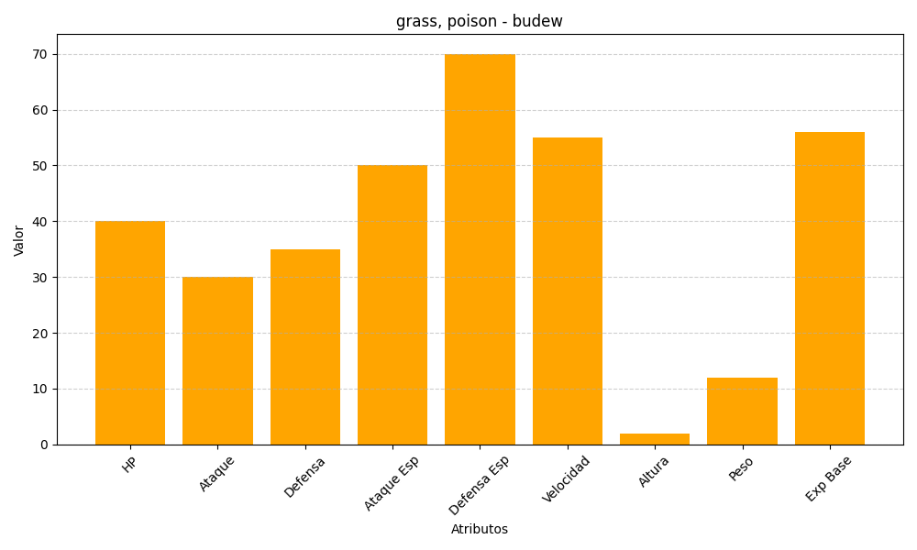
ID | Nombre | Tipo | HP | Ataque | Defensa | Ataque Especial | Defensa Especial | Velocidad | Altura | Peso | Experiencia Base
406 | budew | grass, poison | 40 | 30 | 35 | 50 | 70 | 55 | 2 | 12 | 56

